ボス
ボス仕様

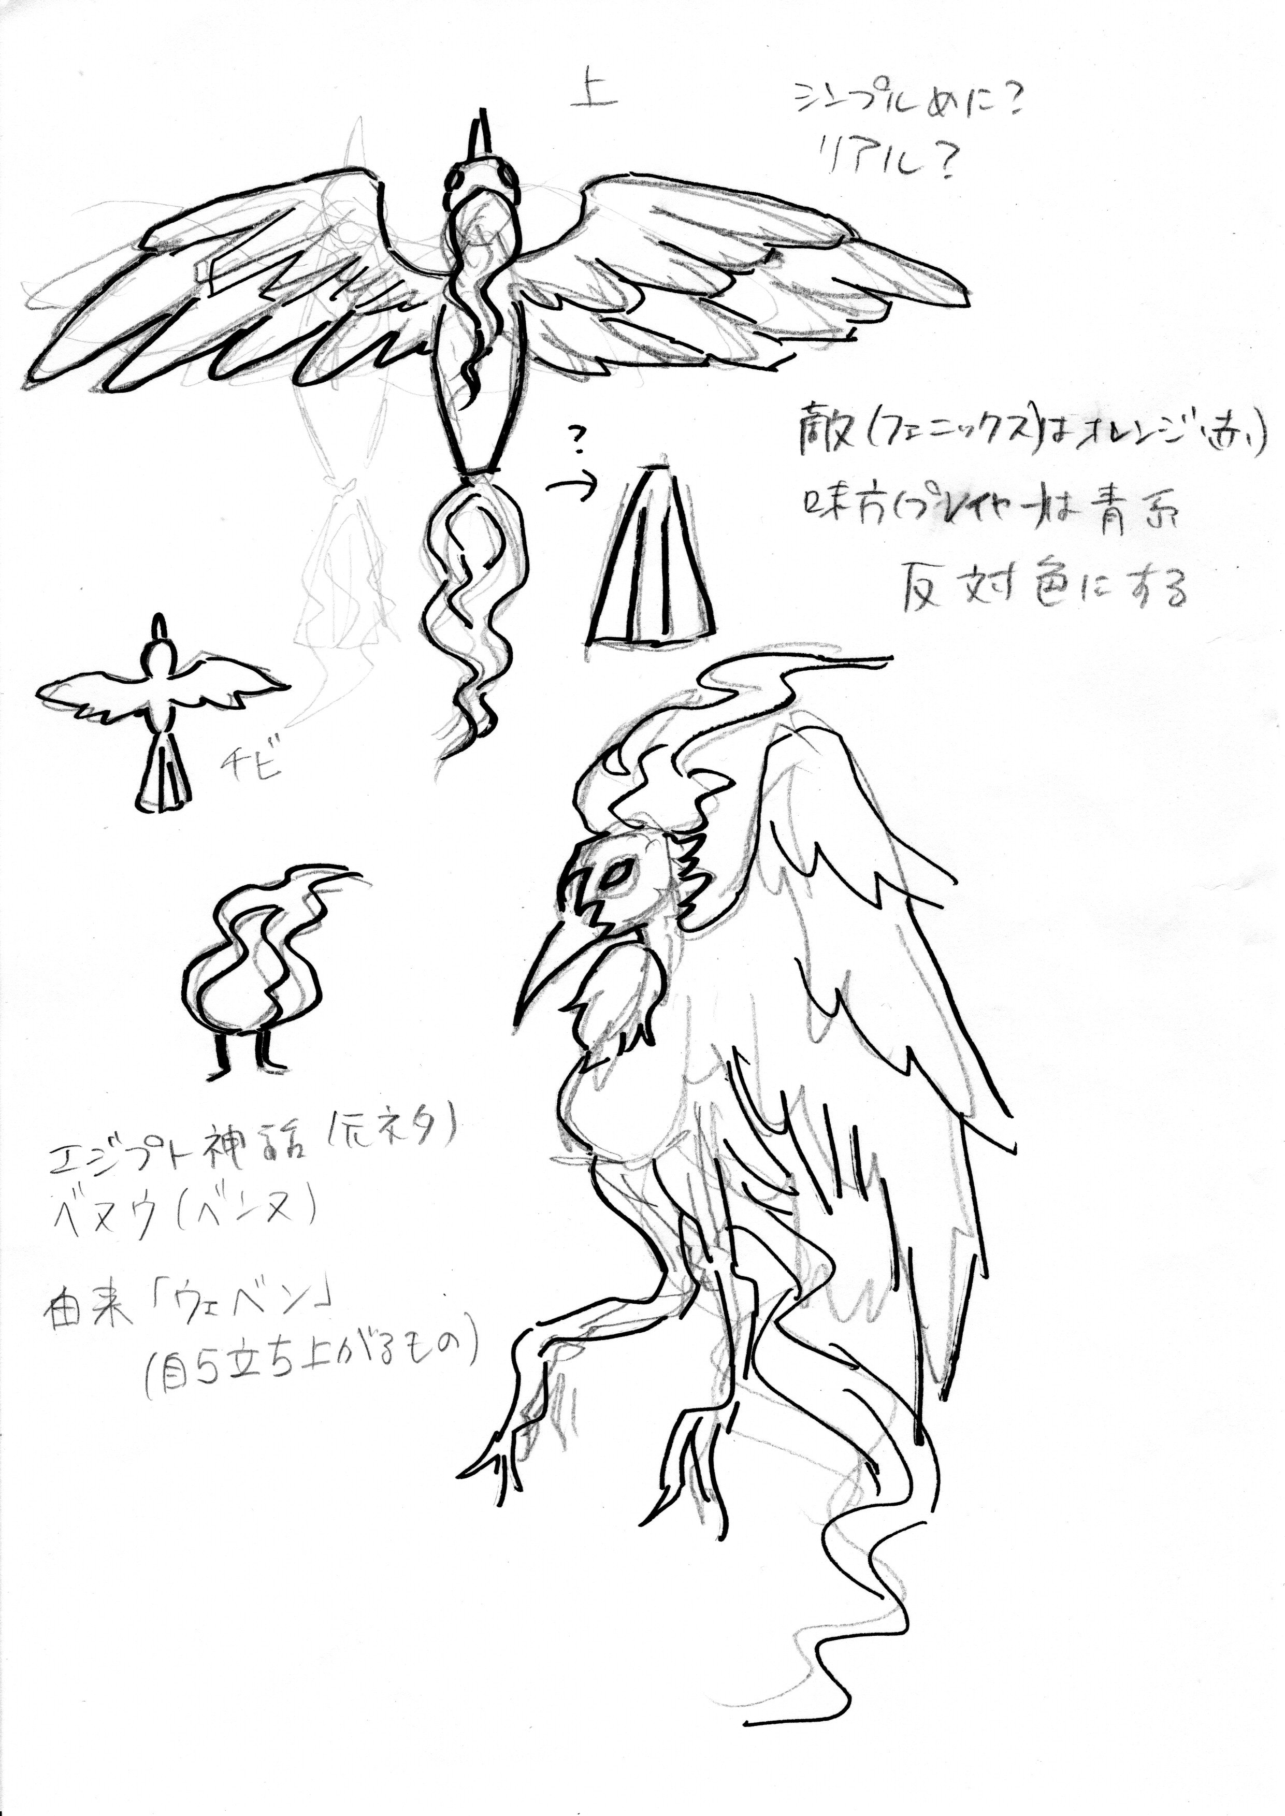
やりたい事 | 必要な処理 | 必要なアセット | 必要なデータ
攻撃_火の粉 | 後ろから火の粉を出す | 火の粉のモーション | 火の粉をランダムで 後方へ出す
攻撃_火球 | 口から火球の発射 | 火球を吐くモーション | プレイヤーの方向へ吐く
飛行 | 羽を羽ばたかせる | 羽ばたくモーション | ライフ減少に合わせて羽ばたく回数を増やす
後方への移動 | フェニックスのライフが半分以下で後方へ移動 | 後方へ移動 | フェニックスのライフが半分以下で後方へ移動
被弾 | ライフを-x (xは弾の攻撃力) | 被弾エフェクト | プレイヤーの弾に当たった場合ライフを-xする (xは弾の攻撃力)
撃破 | ライフが０になった場合 GameClearを表示する | GameClearの表示する | ライフが０になった場合 GameClearを表示する
色の変化 | 色をランダムに変更 | 赤、緑、青の炎を纏った フェニックス | 30秒毎で色を ランダムで変更 | 赤、橙、黄、緑、青、 藍、紫
弱点 | 弱点を攻撃したら フェニックスが鳴く | 鳴き声 | 画面右にいる時：後にランダム 画面左にいる時：前にランダム で出現する

ザコ敵
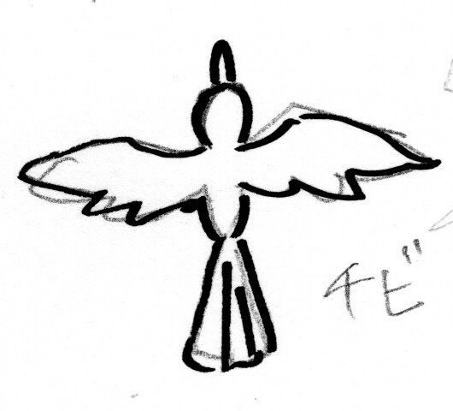
ザコ敵仕様
ザコ敵① | 赤
やりたい事 | 必要な処理 | 必要なアセット | 必要なデータ
攻撃 | プレイヤーに突っ込む | 飛行モーション | プレイヤーに向かって飛ぶ
移動 | 画面右端からプレイヤー に向かって飛ぶ | 飛行モーション | WASDでの移動 ＊機体は画面内のみ移動可
被弾 | 消滅 | 爆発エフェクト | プレイヤーの弾、プレイヤーに接触時小規模爆発 ＊爆発にダメージ判定あり

いつ出るか、どれくらい出るか。

ザコ敵② | 青
やりたい事 | 必要な処理 | 必要なアセット | 必要なデータ
攻撃 | 30°~45°でギザギザ飛ぶ | 飛行モーション | プレイヤーに向かって ギザギザ飛ぶ
移動 | 画面右端からプレイヤー に向かって飛ぶ | 飛行モーション | 30°~45°でギザギザ飛ぶ
被弾 | 消滅 | 爆発エフェクト | プレイヤーの弾、プレイヤーに接触時小規模爆発 ＊爆発にダメージ判定あり

ザコ敵③ | 緑
やりたい事 | 必要な処理 | 必要なアセット | 必要なデータ
攻撃 | 1秒ごとに消えて出る | 飛行モーション | プレイヤーに向かって飛ぶ
移動 | 画面右端からプレイヤー に向かって飛ぶ | 飛行モーション | 1秒ごとに消えて出る
被弾 | 消滅 | 爆発エフェクト | プレイヤーの弾、プレイヤーに接触時小規模爆発 ＊爆発にダメージ判定あり

出現頻度 | 赤 | 青 | 緑
ステージ１ | 2体/1秒 | 1体/5秒 | 1体/10秒
ステージ２ | 2体/0.75秒 | 1体/2.5秒 | 1体/5秒
ステージ３ | 2体/0.5秒 | 1体/1秒 | 1体/2.5秒

